Carátula
 | 2022-08-09

Progreso Cierre de Brechas
AIO Antamina

1
Agosto 2022

Reporte, agosto 2022

Esquema_ImportanciaDe...
Importancia de Indicadores en el Desarrollo
(Descripción)

1
2
3
4
5
Planeamiento y fijar niveles de referencia
Identificar medidas públicas y privadas correctivas y eficaces
Determinar objetivos y metas
Supervisar avances y comunicar para generar confianza
Evaluar efectos
Los indicadores son componentes clave de cualquier estrategia general de desarrollo
Importancia

Gráfico_CarteraDeProy...
Cartera de proyectos en el AIO: 2022-2025
(Monto en S/ millones)

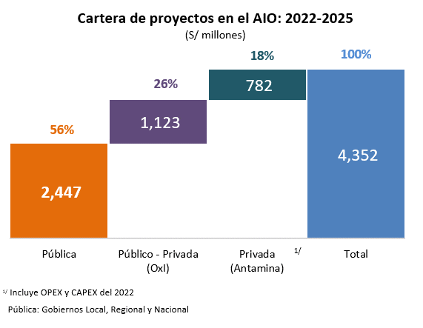

Origen de la inversión | Monto | porcentaje
Pública | 2,447 | 56%
Público - Privada (OxI) | 1,123 | 26%
Privada (Antamina) | 782 | 18%
Total | 4,352 | 100%

Gráfico_KPI Global AIO
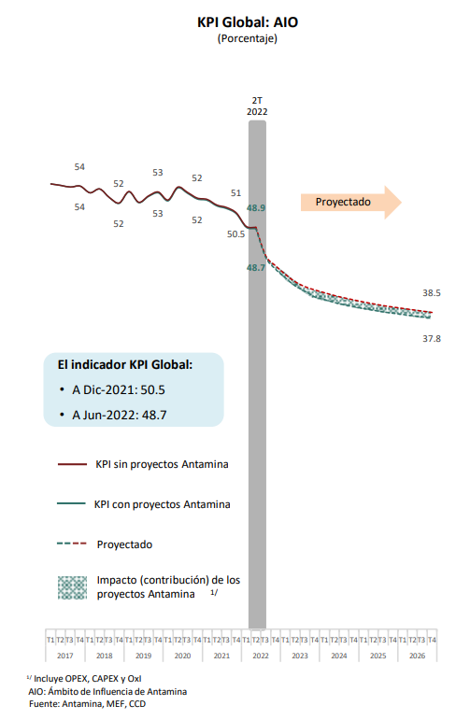
KPI Global: AIO
(Porcentaje)

 | 2017 |  |  |  | 2018 |  |  |  | 2019 |  |  |  | 2020 |  |  |  | 2021 |  |  |  | 2022 |  |  |  | 2023 |  |  |  | 2024 |  |  |  | 2025 |  |  |  | 2026
 | T1 | T2 | T3 | T4 | T1 | T2 | T3 | T4 | T1 | T2 | T3 | T4 | T1 | T2 | T3 | T4 | T1 | T2 | T3 | T4 | T1 | T2 | T3 | T4 | T1 | T2 | T3 | T4 | T1 | T2 | T3 | T4 | T1 | T2 | T3 | T4 | T1 | T2 | T3 | T4
KPI con proyectos de Antamina | 54.1 | 54.0 | 53.8 | 53.9 | 53.1 | 53.5 | 52.5 | 51.8 | 53.2 | 51.9 | 52.6 | 53.1 | 52.1 | 53.7 | 53.0 | 52.3 | 52.2 | 51.5 | 51.1 | 50.5 | 48.9 | 48.7 | 45.2 | 43.8 | 42.7 | 41.8 | 41.1 | 40.4 | 40.1 | 39.7 | 39.5 | 39.2 | 39.0 | 38.8 | 38.6 | 38.4 | 38.3 | 38.1 | 38.0 | 37.8
KPI sin proyectos de Antamina | 54.1 | 54.0 | 53.8 | 53.9 | 53.1 | 53.5 | 52.5 | 51.8 | 53.2 | 51.9 | 52.7 | 53.2 | 52.2 | 53.8 | 53.1 | 52.4 | 52.3 | 51.6 | 51.3 | 50.6 | 49.0 | 48.9 | 45.4 | 44.2 | 43.1 | 42.2 | 41.6 | 41.2 | 40.9 | 40.6 | 40.3 | 40.0 | 39.8 | 39.6 | 39.3 | 39.2 | 39.0 | 38.8 | 38.7 | 38.5

Gráfico_KPI Global y Contrib...
KPI Global y Contribución en Reducción de Brecha: AIO
(Porcentaje)

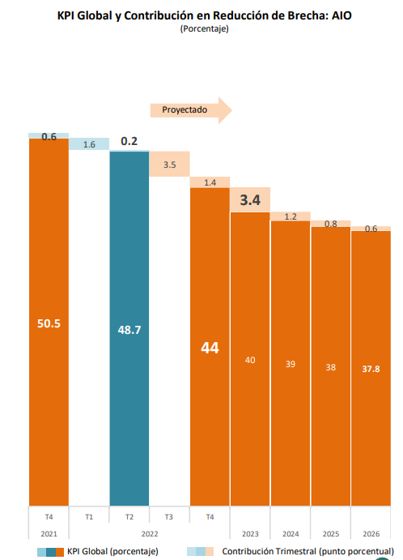
 | 2021 | 2022 |  |  |  | 2023 | 2024 | 2025 | 2026
 | T4 | T1 | T2 | T3 | T4 | T4 | T4 | T4 | T4
KPI | 50.5 | 48.9 | 48.7 | 45.2 | 43.8 | 40.4 | 39.2 | 38.4 | 37.8
Contribución | 0.6 | 1.6 | 0.2 | 3.5 | 1.4 | 3.4 | 1.2 | 0.8 | 0.6

 |  |  |  |  |  |  |  |  |  | |

Gráf_KPI Global AIO
KPI Global
(Porcentaje)

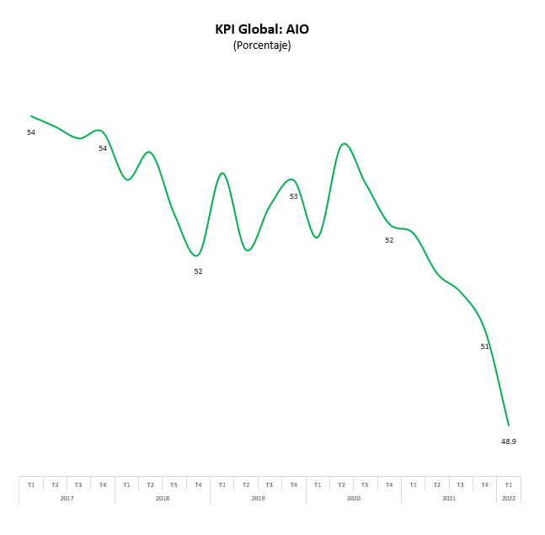
 | 2017 |  |  |  | 2018 |  |  |  | 2019 |  |  |  | 2020 |  |  |  | 2021 |  |  |  | 2022
 | T1 | T2 | T3 | T4 | T1 | T2 | T3 | T4 | T1 | T2 | T3 | T4 | T1 | T2 | T3 | T4 | T1 | T2 | T3 | T4 | T1
KPI | 54.1 | 54.0 | 53.8 | 53.9 | 53.1 | 53.5 | 52.5 | 51.8 | 53.2 | 51.9 | 52.6 | 53.1 | 52.1 | 53.7 | 53.0 | 52.3 | 52.2 | 51.5 | 51.1 | 50.5 | 48.9

 |  |  |  |  |  |  |  |  |  |  |  | |

Gráf_KPI Global y Contri...
KPI Global y Contribución en Reducción de Brecha: AIO
(Porcentaje)

 | 2020 | 2021 |  |  |  | 2022
 | T4 | T1 | T2 | T3 | T4 | T1 | T2
KPI con proyectos de Antamina | 52.3 | 52.2 | 51.5 | 51.1 | 50.5 | 48.9 | 48.7
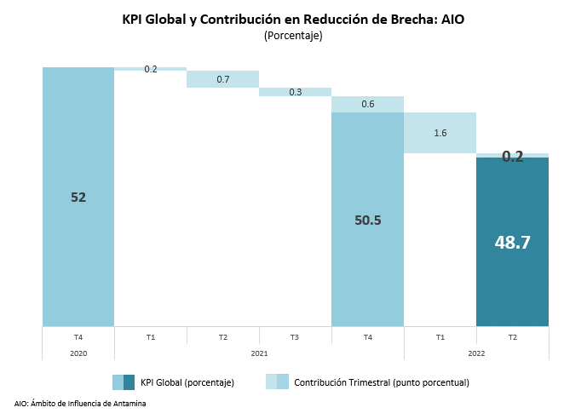
Contribución | - | 0.2 | 0.7 | 0.3 | 0.6 | 1.6 | 0.2

Gráf_KPI Global San Marcos
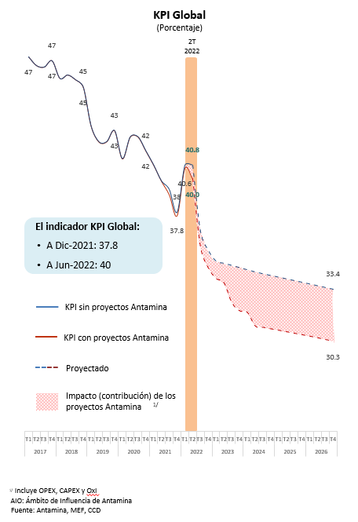
KPI Globa: San Marcos
(Porcentaje)

 | 2017 |  |  |  | 2018 |  |  |  | 2019 |  |  |  | 2020 |  |  |  | 2021 |  |  |  | 2022 |  |  |  | 2023 |  |  |  | 2024 |  |  |  | 2025 |  |  |  | 2026
 | T1 | T2 | T3 | T4 | T1 | T2 | T3 | T4 | T1 | T2 | T3 | T4 | T1 | T2 | T3 | T4 | T1 | T2 | T3 | T4 | T1 | T2 | T3 | T4 | T1 | T2 | T3 | T4 | T1 | T2 | T3 | T4 | T1 | T2 | T3 | T4 | T1 | T2 | T3 | T4
KPI con proyectos de Antamina | 47.2 | 46.7 | 46.6 | 47.0 | 45.9 | 46.1 | 45.8 | 45.4 | 43.1 | 42.2 | 42.2 | 42.8 | 41.2 | 42.5 | 42.5 | 41.6 | 40.8 | 39.8 | 39.0 | 37.8 | 40.6 | 40.0 | 35.9 | 34.7 | 34.1 | 33.8 | 32.6 | 32.1 | 32.0 | 31.2 | 31.2 | 31.1 | 31.0 | 30.9 | 30.8 | 30.7 | 30.6 | 30.5 | 30.4 | 30.3
KPI sin proyectos de Antamina | 47.2 | 46.7 | 46.6 | 47.0 | 45.9 | 46.1 | 45.8 | 45.4 | 43.1 | 42.2 | 42.2 | 42.8 | 41.2 | 42.5 | 42.5 | 41.6 | 40.8 | 39.8 | 39.3 | 38.0 | 40.8 | 40.8 | 36.8 | 35.7 | 35.1 | 35.0 | 34.8 | 34.7 | 34.6 | 34.4 | 34.3 | 34.2 | 34.1 | 34.0 | 33.9 | 33.8 | 33.7 | 33.6 | 33.5 | 33.4

Gráf_KPI Contribu San Marcos
KPI Global y contribución: San Marcos
(Porcentaje)


 | 2021 | 2022 |  |  |  | 2023 | 2024 | 2025 | 2026
 | T4 | T1 | T2 | T3 | T4
KP | 37.8 | 40.6 | 40.0 | 35.9 | 34.7 | 32.1 | 31.1 | 30.7 | 30.3
Contribucion | 1.2 | -2.8 | 0.6 | 4.1 | 1.2 | 2.5 | 1.1 | 0.4 | 0.4

Gráf_KPI Global Aquia
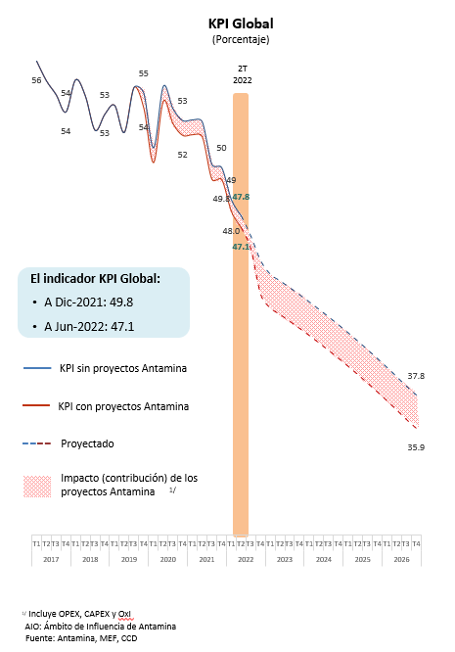
KPI Global: Aquia
(Porcentaje)

 | 2017 |  |  |  | 2018 |  |  |  | 2019 |  |  |  | 2020 |  |  |  | 2021 |  |  |  | 2022 |  |  |  | 2023 |  |  |  | 2024 |  |  |  | 2025 |  |  |  | 2026
 | T1 | T2 | T3 | T4 | T1 | T2 | T3 | T4 | T1 | T2 | T3 | T4 | T1 | T2 | T3 | T4 | T1 | T2 | T3 | T4 | T1 | T2 | T3 | T4 | T1 | T2 | T3 | T4 | T1 | T2 | T3 | T4 | T1 | T2 | T3 | T4 | T1 | T2 | T3 | T4
KPI con proyectos de Antamina | 56.4 | 55.3 | 54.6 | 53.6 | 55.4 | 54.5 | 52.6 | 53.5 | 54.0 | 52.5 | 55.0 | 53.8 | 50.8 | 54.2 | 52.9 | 52.3 | 52.3 | 52.2 | 49.8 | 49.8 | 48.0 | 47.1 | 45.9 | 43.4 | 42.6 | 42.3 | 41.9 | 41.5 | 41.1 | 40.7 | 40.3 | 39.8 | 39.4 | 38.9 | 38.5 | 38.0 | 37.5 | 37.0 | 36.4 | 35.9
KPI sin proyectos de Antamina | 56.4 | 55.3 | 54.6 | 53.6 | 55.4 | 54.5 | 52.6 | 53.5 | 54.0 | 52.5 | 55.0 | 54.6 | 51.6 | 55.0 | 53.8 | 53.1 | 53.2 | 53.0 | 50.7 | 50.5 | 48.7 | 47.8 | 46.7 | 45.3 | 44.5 | 44.2 | 43.8 | 43.4 | 43.0 | 42.6 | 42.2 | 41.7 | 41.3 | 40.8 | 40.3 | 39.8 | 39.3 | 38.8 | 38.3 | 37.8

Gráf_KPI Contribucion Aquia
KPI Global y contribución: Aquia
(Porcentaje)

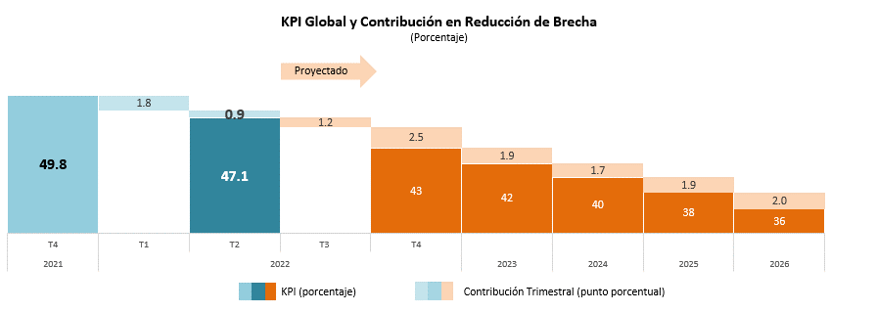
 | 2021 | 2022 |  |  |  | 2023 | 2024 | 2025 | 2026
 | T4 | T1 | T2 | T3 | T4
KPI | 49.8 | 48.0 | 47.1 | 45.9 | 43.4 | 41.5 | 39.8 | 38.0 | 35.9
Contribución | - | 1.8 | 0.9 | 1.2 | 2.5 | 1.9 | 1.7 | 1.9 | 2.0

